Bug report
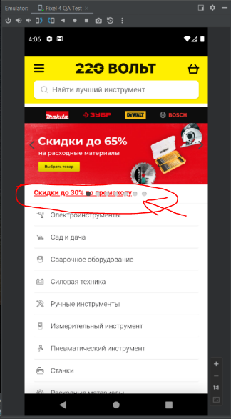
№ | 001
Тип задачи | Bug
Заголовок | Наложение UI элементов на главном экране приложения "220 вольт"
Предусловие | установлено и открыто мобильное android приложение “220 Вольт“
Описание | Ошибка UI.
Шаги
1 | Открыть главную страницу приложения на мобильном устройстве (смартфон)
Ожидаемый результат | Мобильное приложение открыто. Все элементы UI находятся на своих местах
Фактический результат | Элемент “Хлебные крошки”, расположенный в верхней части экрана под рекламным слайдером размещен поверх гиперссылки “Скидки до 30% по промокоду”
Окружение | Android mibile v.10 Q, v.12 (Pixel 4, Samsung SM315F)
Приоритет | Low

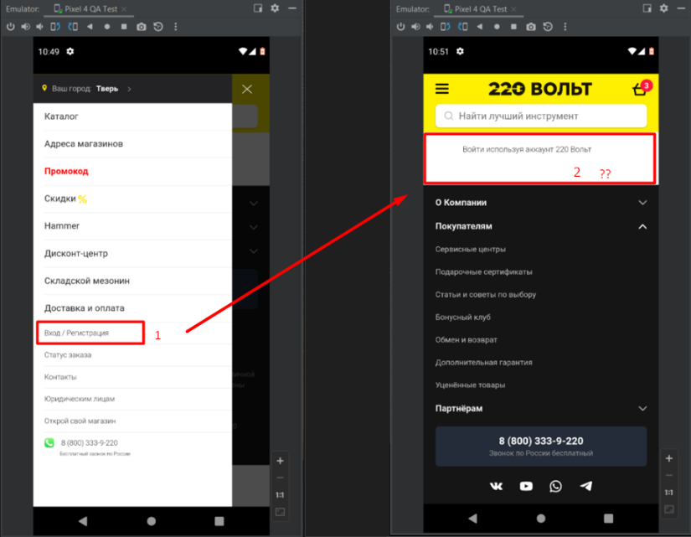
№ | 002
Тип задачи | Bug
Заголовок | Не открывается форма для авторизации / регистрации
Предусловие | 1. установлено и открыто мобильное android приложение “220 Вольт“
Описание | Экран не реагирует на попытки открыть/расширить экран, для отображения полей ввода логина и пароля / регистрации
Шаги
1 | Открыть главную страницу приложения на мобильном устройстве (смартфон)
2 | Нажать кнопку выдвижного меню "гамбургер" слева сверху
3 | Нажать на поле "Вход/Регистрация"
Ожидаемый результат | Переход к полям формы регистрация / авторизация
Фактический результат | Форма Входа/Регистрации недоступна. Отсутствует область ввода данных
Окружение | Android mibile v.10 Q, v.12 (Pixel 4, Samsung SM315F)
Приоритет | High

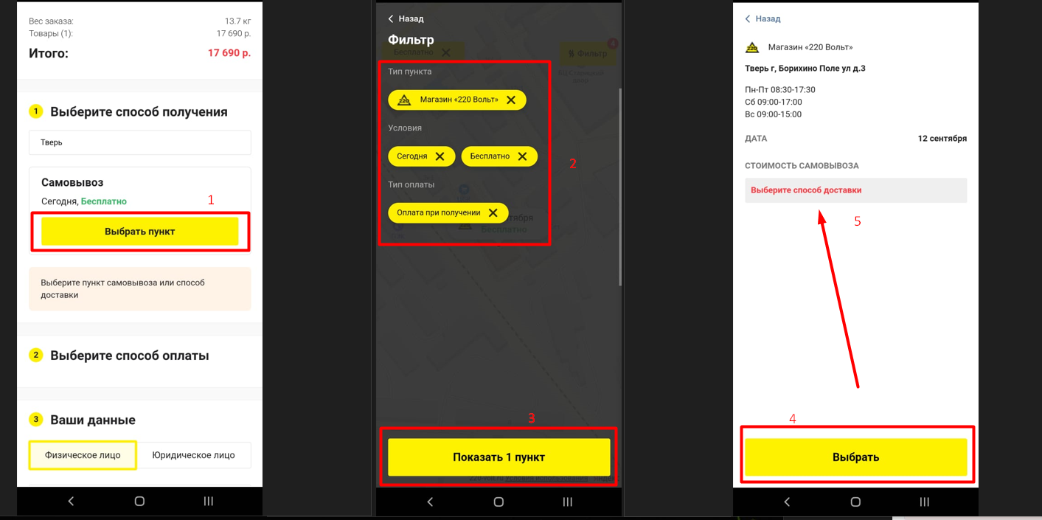
№ | 003
Тип задачи | Bug
Заголовок | Не выбирается способ получения при оформлении заказа в корзине
Предусловие
1 | установлено и открыто мобильное android приложение “220 Вольт“
Шаги
1 | Добавить любой товар из наличия в корзину
2 | Перейти в корзину для оформления заказа
3 | На Шаге1 заполнить поле город
4 | На Шаге1 нажать на кнопку "Выбрать пункт"
5 | Выбрать требуемый пункт выдачи на карте
6 | Нажать кнопку "Выбрать" для подстановки данных в форму
Ожидаемый результат | Заполненное поле "Пункт выдачи", переход к Шагу 2
Фактический результат | После выбора пункта выдачи и указания всех доп. условий кнопка "Выбрать" не подставляет данные в Шаг1
Окружение | Android mibile v.10 Q, v.12 (Pixel 4, Samsung SM315F)
Приоритет | High

